画面イメージ
画面イメージ
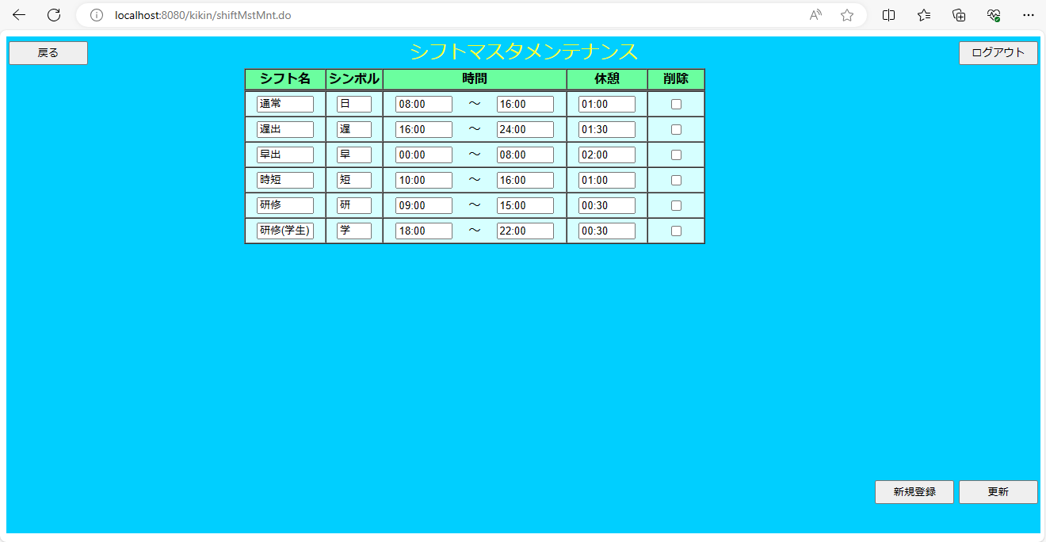

画面項目
 | # | 項目名 | コントロール(タグ) | サイズ | 必須 | 初期値 | テーブル名 | カラム名 | ReadOnly | 備考
 | 1 | シフト名 | text | 10 | - | - | シフトマスタ | シフト名 | -
 | 2 | シンボル | text | 2 | - | - | シフトマスタ | シンボル | -
 | 3 | 時間：開始時間 | text | 5 | ※ | - | シフトマスタ | 開始時間 | - | hh:mm
 | 4 | 時間：終了時間 | text | 5 | ※ | - | シフトマスタ | 終了時間 | - | hh:mm
 | 5 | 休憩 | text | 5 | ※ | - | シフトマスタ | 休憩時間 | - | hh:mm
 | 6 | 削除 | check | - | - | - | - | - | - | 削除対象にチェックを入れる。
 | 7 | 新規登録 | button | - | - | - | - | - | - | シフトマスタメンテナンス（新規登録）画面へ遷移する
 | 8 | 更新 | button | - | - | - | - | - | - | データの更新を行う。
 | 9 | 戻る | button | - | - | - | - | - | -
 | 10 | ログアウト | button | - | - | - | - | - | -

